2021_09_data
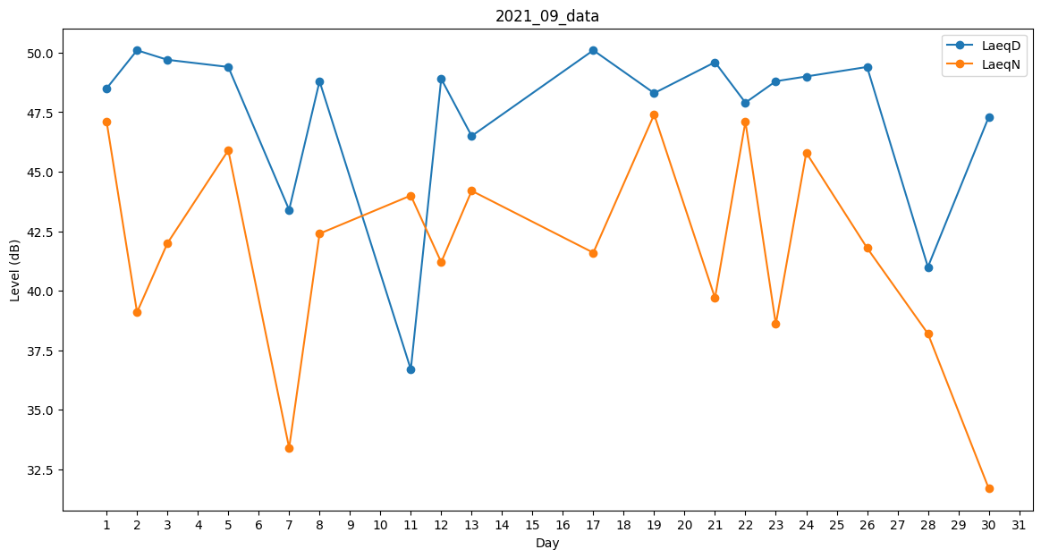
Day | LaeqD | LaeqN
1 | 48.5 | 47.1
2 | 50.1 | 39.1
3 | 49.7 | 42
4 | 51.9 | 0
5 | 49.4 | 45.9
6 | 0 | 0
7 | 43.4 | 33.4
8 | 48.8 | 42.4
9 | 0 | 0
10 | 33.3 | 0
11 | 36.7 | 44
12 | 48.9 | 41.2
13 | 46.5 | 44.2
14 | 51.6 | 0
15 | 0 | 35.1
16 | 46.6 | 0
17 | 50.1 | 41.6
18 | 52 | 0
19 | 48.3 | 47.4
20 | 46.5 | 0
21 | 49.6 | 39.7
22 | 47.9 | 47.1
23 | 48.8 | 38.6
24 | 49 | 45.8
25 | 50 | 0
26 | 49.4 | 41.8
27 | 29.6 | 0
28 | 41 | 38.2
29 | 0 | 37.1
30 | 47.3 | 31.7

